課室、天花翻新牆身
資助主題編號和名稱:SC26-1191679 校舍興建與修葺及設備購置 - 校舍修葺（暑期）
項目序號: 14.8.1
項目編號: M26-0005926013
項目名稱: 中小校部牆身天花修葺工程
序號 | 子項費用編 號 | 子項費用名稱 | 位置 | 現況圖
14.8.1.13 | R26-0005935305 | 16) 防水塗層 - 室內 | B--ST 1 | 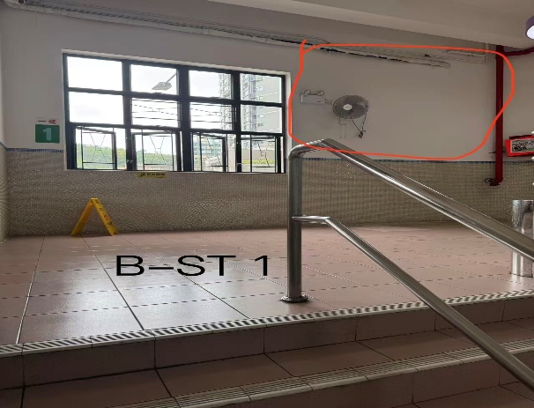
14.8.1.14 | R26-0005935311 | 1) 牆身 - 油漆 |  | 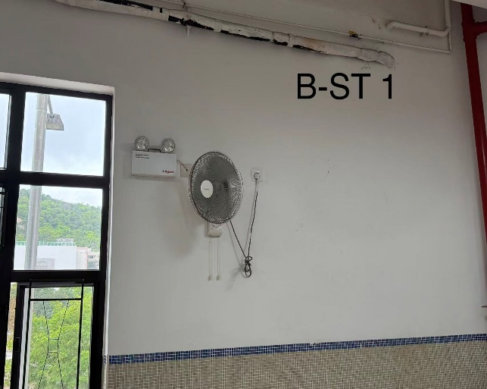
14.8.1.15 | R26-0005935327 | 84) 修補結構伸縮縫 | B-1-Pa1 | 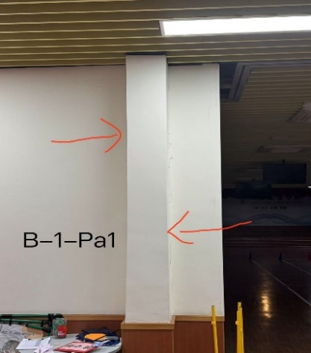 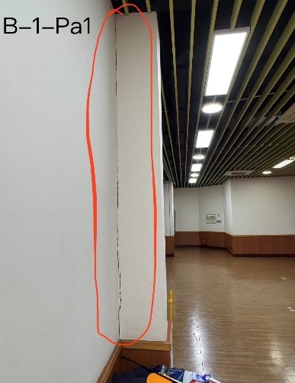
14.8.1.16 | R26-0005935331 | 1) 牆身 - 油漆 |  | 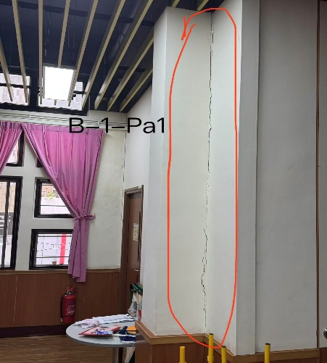
14.8.1.11 | R26-0005935276 | 16) 防水塗層 - 室內 | B-2-13 | 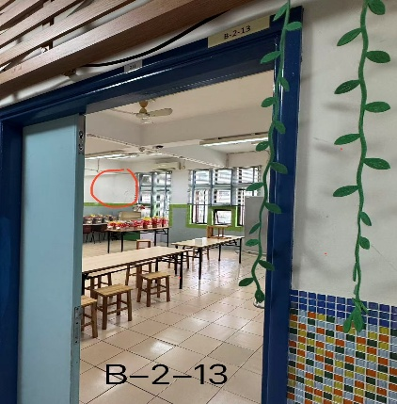
14.8.1.12 | R26-0005935283 | 1) 牆身 - 油漆 |  | 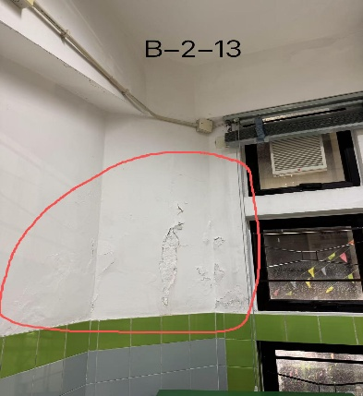
14.8.1.5 | R26-0005935247 | 天花滲漏位防水打針處理 | B-3-03 | 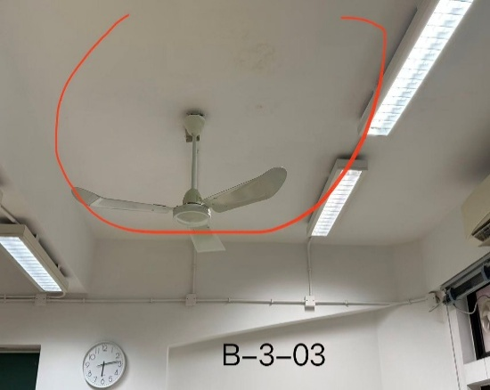
14.8.1.6 | R26-0005935248 | 1) 天花 - 油漆 |  | 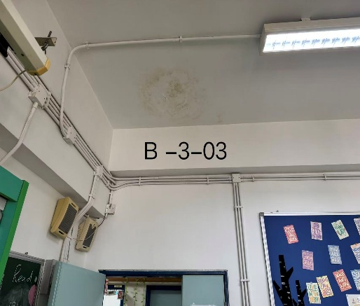
14.8.1.1 | R26-0005935220 | 天花滲漏位防水打針處理 | B-3-04.1 | 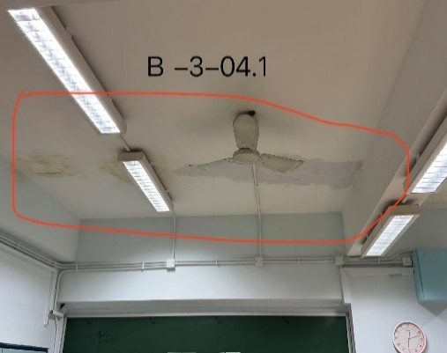
14.8.1.2 | R26-0005935234 | 1) 天花 - 油漆
14.8.1.3 | R26-0005935241 | 天花滲漏位防水打針處理 | B-3-04.2 | 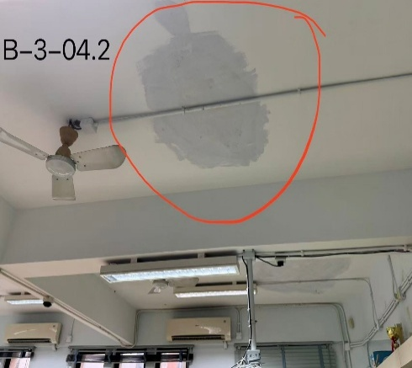
14.8.1.4 | R26-0005935243 | 1) 天花 - 油漆 |  | 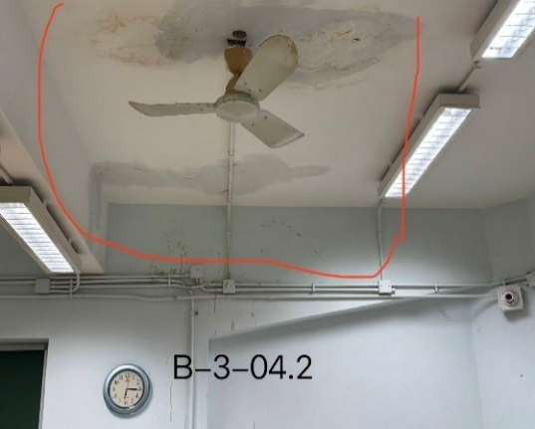
14.8.1.7 | R26-0005935250 | 天花滲漏位防水打針處理 | B-3-09 | 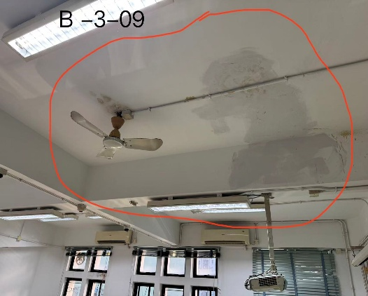
14.8.1.8 | R26-0005935254 | 1) 天花 - 油漆 |  | 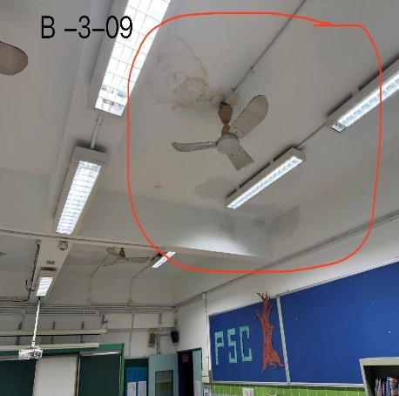
14.8.1.9 | R26-0005935266 | 天花滲漏位防水打針處理 | B-3-11
14.8.1.10 | R26-0005935267 | 1) 天花 - 油漆 |  | 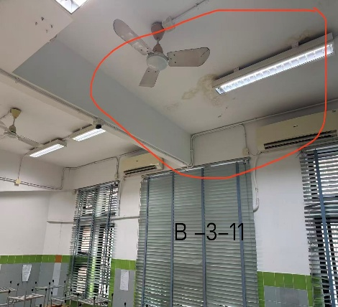

三樓男女廁翻身
附件B15 : SC26-1191679 校舍興建與修葺及設備購置 - 校舍修葺（暑期）
項目編號: M26-0005931026
項目名稱: 小學部三樓學生男女廁所翻新工程
報價內容

序號 | R code | 子項費用名稱 | 要求 | 位置 | 數量 | 單位 | 單 價(MOP) | 金 額(MOP)
14.6.4.1 | R26-0005934799 | 87) 拆舊費/拆卸費 | 清拆舊牆磚及地磚，並清走。 | B-3-WC1 | 163.8 | 平方米
14.6.4.2 | R26-0005934800 | 保護及清潔 (包括對原有水管檢查維修及潔具的保護) | 包括對原有水管檢查維修及潔具的保護 |  | 1 | 項
14.6.4.3 | R26-0005934814 | 16) 防水塗層 - 室內 | 新油防水塗層2層 |  | 163.8 | 平方米
14.6.4.4 | R26-0005934829 | 12) 牆身 - 磁磚 | 鋪貼牆身磁磚 |  | 115.8 | 平方米
14.6.4.5 | R26-0005934833 | 2) 地台 - 磁磚 | 鋪貼地台磁磚 |  | 48 | 平方米
14.6.4.6 | R26-0005934848 | 18) 門 - 單掩門(一般) | 更換學生女洗手間門 (按學校款式) |  | 10 | 套
14.6.4.7 | R26-0005934850 | 門框 | 更換學生女洗手間門框(按學校款式，包泥水油漆收口) |  | 10 | 套
14.6.4.8 | R26-0005934859 | 87) 拆舊費/拆卸費 | 清拆舊牆磚及地磚，並清走。 | B-3-WC2 | 146.7 | 平方米
14.6.4.9 | R26-0005934868 | 保護及清潔(包括對原有水管檢查維修及潔具的保護) | 包括對原有水管檢查維修及潔具的保護 |  | 1 | 項
14.6.4.10 | R26-0005934872 | 16) 防水塗層 - 室內 | 新油防水塗層2層 |  | 146.7 | 平方米
14.6.4.11 | R26-0005934886 | 12) 牆身 - 磁磚 | 鋪貼牆身磁磚 |  | 108.3 | 平方米
14.6.4.12 | R26-0005934890 | 2) 地台 - 磁磚 | 鋪貼地台磁磚 |  | 38.4 | 平方米
14.6.4.13 | R26-0005934900 | 18) 門 - 單掩門(一般) | 更換學生男洗手間門 (按學校款式) |  | 7 | 套
14.6.4.14 | R26-0005934904 | 門框 | 更換學生男洗手間門框(按學校款式，包泥水油漆收口) |  | 7 | 套
14.6.4.15 | R26-0005937787 | 35) 潔具 - 成人座廁 | 供應及安裝蹲廁，連相關配件 | B-3-WC1 | 2 | 套
14.6.4.16 | R26-0005937792 | 36)潔具 - 蹲廁 | 供應及安裝蹲廁，連相關配件 |  | 8 | 套
14.6.4.17 | R26-0005937800 | 35) 潔具 - 成人座廁 | 供應及安裝蹲廁，連相關配件 | B-3-WC2 | 1 | 套
14.6.4.18 | R26-0005937802 | 36)潔具 - 蹲廁 | 供應及安裝蹲廁，連相關配件 |  | 6 | 套
/ | / | 鏡面更換 | 拆除舊鏡、安裝全新鏡面，規格46cm×77cm | B-3-WC1 | 8 | 塊
/ | / | 鏡面更換 | 拆除舊鏡、安裝全新鏡面，規格46cm×77cm | B-3-WC2 | 6 | 塊
總價
注意事項： 1 請用澳門幣為貨幣單位。 2 有效期必須至2026年12月31日並請列明列明完整施工工期。 3.請按本校提供之編號及順序報價。 4. 防水材料標準：防水漆建議牌子是德高品牌，或供應同檔次/更高品質等效產品。 5. 須詳細列明用料品牌、規格、化學成份，含配套工具、完整施工工序資料。 6. 施工期間須每日提交工程進度報告。 7. 牆面滲漏位置施工後徹底止水，整體防水保證2年不復漏。 8. 報價包含全項目材料、配件、人工、機械設備、材料損耗、全工序施工費用，為全包價。 9. 施工須妥善保護校內原有設施及裝修，如有損毀須無償復原修繕。 10 .清運工程產生的建築廢料、垃圾，運送至澳門政府指定堆填區，承擔相關傾倒行政費用，維持工地整潔。 11.鏡面材質：採用無銅環保防水銀鏡，背面防鏽保護漆，適合洗手間潮濕環境；鏡片邊緣打磨圓滑。

附件

序號 | 位置 | 現況圖
14.6.4.1 | B-3-WC1 | 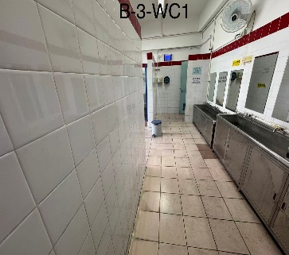 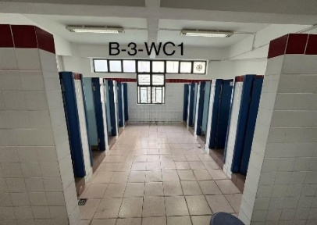 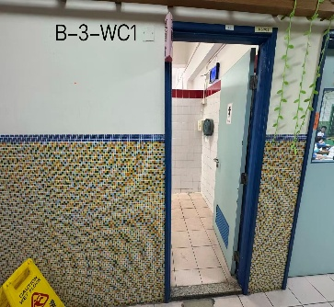
14.6.4.2 |  | 
14.6.4.3
14.6.4.4 |  | 
14.6.4.5
14.6.4.6 |  | 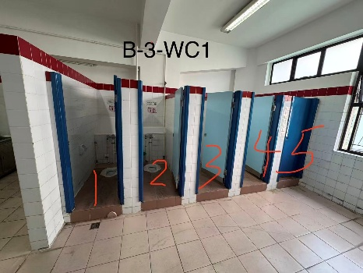
14.6.4.7 |  | 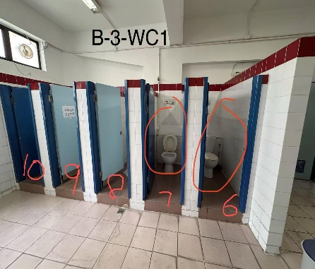
14.6.4.8 | B-3-WC2 | 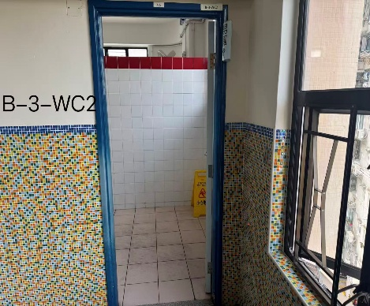 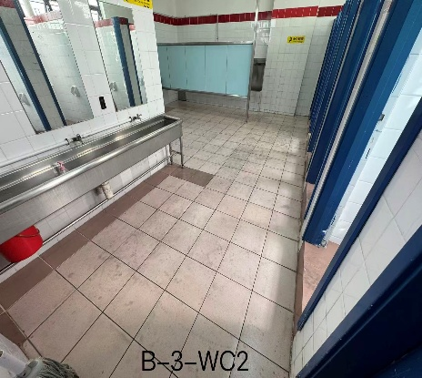
14.6.4.9 |  | 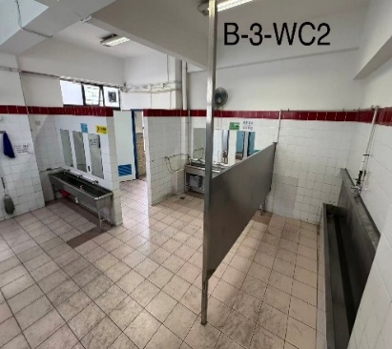
14.6.4.10 |  | 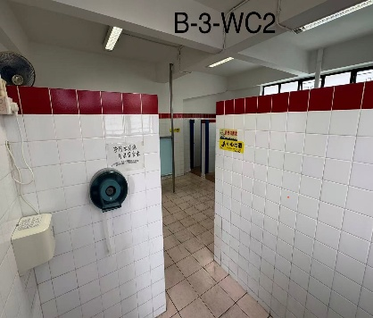
14.6.4.11 |  | 
14.6.4.12
14.6.4.13 |  | 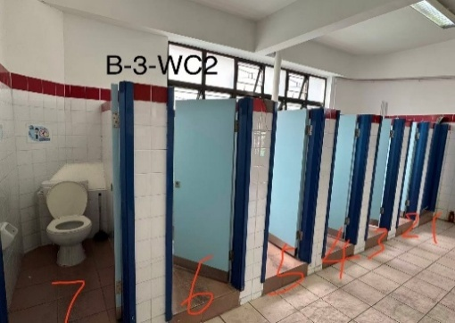
14.6.4.14
14.6.4.15 | B-3-WC1 | 
14.6.4.16 |  | 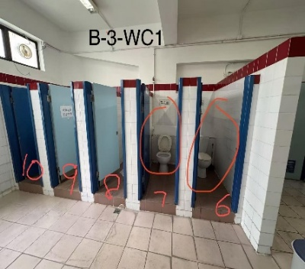
14.6.4.17 | B-3-WC2
14.6.4.18 |  | 
/ | B-3-WC1 | 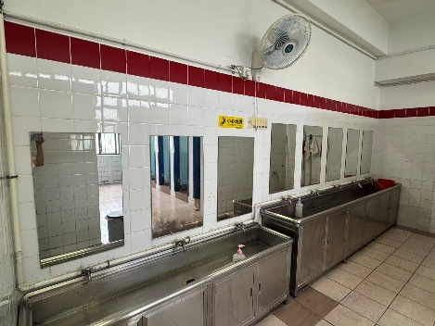

/ | B-3-WC2 | 